burndown chart
 | Burndown Chart Sprint2

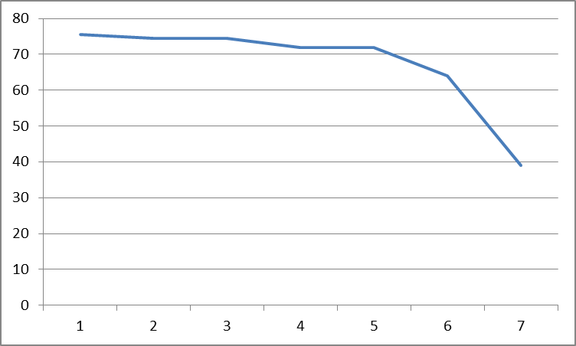

Estimated Effort

 |  | Day

